graphique 1
Graphique 1 : Effectifs des primants en première année d'études médicales et pharmaceutiques

 | PCEM1+PCEP1 |  | PACES
 | 2008-09 | 2009-10 | 2010-11 | 2011-12 | 2012-13 | 2013-14
médecine | 30037 | 32255 | 34448 | 34081 | 36701 | 39649
pharmacie | 5305 | 4768
Numerus clausus des 4 professions médicales | 12602 | 12663 | 12664 | 12812 | 12803 | 12807

 | médecine | pharmacie | Numerus clausus des 4 professions médicales
2008-09 | 30037 | 5305 | 12602
2009-10 | 32255 | 4768 | 12663
2010-11 | 34448 |  | 12664
2011-12 | 34081 |  | 12812
2012-13 | 36701 |  | 12803
2013-14 | 39649 |  | 12807
35342

Champ : ensemble des inscrits, sans double compte
Source : MENESR-DGESIP-DGRI–SIES, bases SISE au 15 janvier de chaque année.

graphique 2
Graphique 2 - Taux de féminisation en études médicales (en %)
 | PCEM1-PCEP1 ou PACES | PCEM2 | PCEP2 | PCED2 | 1ère année de maïeutique
1998-99 | 60.940627085 | 55.091103966 | 64.9 | 52.599388379
1999-00 | 62.21319797 | 55.806117159 | 66.7 | 51.831298557
2000-01 | 63.452248792 | 56.179209665 | 66.4 | 52.849162011
2001-02 | 64.751871529 | 59.203420342 | 68.5 | 53.152173913
2002-03 | 66.403812333 | 61.437908497 | 69.3 | 59.753363229 | 87.980769231
2003-04 | 65.86862513 | 63.217550274 | 69.3 | 56.991525424 | 89.583333333
2004-05 | 64.997321333 | 62.272420769 | 68.8 | 53.017641597 | 89.942196532
2005-06 | 63.74261098 | 60.159302675 | 68.0 | 53.276353276 | 90.775681342
2006-07 | 63.447629011 | 60.198938992 | 66.1 | 51.805054152 | 91.991570074
2007-08 | 63.644502177 | 58.088235294 | 64.2 | 52.532833021 | 90.804597701
2008-09 | 63.826326769 | 57.719487364 | 64.7 | 54.14175918 | 89.311408016
2009-10 | 63.39347079 | 56.608201581 | 64.9 | 54.702970297 | 90.093847758
2010-11 | 63.155339806 | 56.551558176 | 65.7 | 55.520751762 | 88.626609442
2011-12 | 63.468896396 | 54.625884732 | 60.5 | 54.52079566 | 94.663278272
2012-13 | 64.12 | 55.98 | 59.2 | 53.15 | 96.95
 | PCEM1-PCEP1 ou PACES | PCEM2 | PCEP2 | PCED2 | 1ère année de maïeutique
1998-99 | 60.940627085 | 55.091103966 | 64.9 | 52.599388379
1999-00 | 62.21319797 | 55.806117159 | 66.7 | 51.831298557
2000-01 | 63.452248792 | 56.179209665 | 66.4 | 52.849162011
2001-02 | 64.751871529 | 59.203420342 | 68.5 | 53.152173913
2002-03 | 66.403812333 | 61.437908497 | 69.3 | 59.753363229 | 87.980769231
2003-04 | 65.86862513 | 63.217550274 | 69.3 | 56.991525424 | 89.583333333
2004-05 | 64.997321333 | 62.272420769 | 68.8 | 53.017641597 | 89.942196532
2005-06 | 63.74261098 | 60.159302675 | 68.0 | 53.276353276 | 90.775681342
2006-07 | 63.447629011 | 60.198938992 | 66.1 | 51.805054152 | 91.991570074
2007-08 | 63.644502177 | 58.088235294 | 64.2 | 52.532833021 | 90.804597701
2008-09 | 63.826326769 | 57.719487364 | 64.7 | 54.14175918 | 89.311408016
2009-10 | 63.39347079 | 56.608201581 | 64.9 | 54.702970297 | 90.093847758
2010-11 | 63.155339806 | 56.551558176 | 65.7 | 55.520751762 | 88.626609442
2011-12 | 63.468896396 | 54.625884732 | 60.5 | 54.52079566 | 94.663278272
2012-13 | 64.12 | 55.98 | 59.2 | 53.15 | 96.95
2013-14 | 64.68 | 56.57 | 58.3 | 51.29 | 97.96
2013-14 | 64.68 | 56.57 | 58.3 | 51.29 | 97.96

Champ : ensemble des inscrits, sans double compte
Sources : MENESR-DGESIP-DGRI–SIES, bases SISE au 15 janvier de chaque année, et Ministère de la Santé-DREES, enquête Ecoles Santé.

graphique 3
Graphique 3 - Part d’entrants dans la formation issus d’une première année de médecine (en %)
 | 2006 | 2007 | 2008 | 2009 | 2010 | 2011 | 2012
Masseurs-kinésithérapeuthes | 41 | 47 | 45 | 46 | 45 | 40 | 44
Technicien analyse biomédicale | 5 | 10 | 12 | 16 | 14 | 15 | 10
Manipulateurs en électroradiologie médicale | 22 | 19 | 21 | 21 | 18 | 19 | 17
Ergothérapeutes | 23 | 30 | 30 | 28 | 23 | 21 | 18
Psychomotriciens | 12 | 13 | 11 | 11 | 14 | 11 | 11

Source : Ministère de la Santé, DREES, Enquête Écoles Santé.

schéma 1
Schéma 1 : Devenir des étudiants inscrits en PACES 2010-2011 deux ans après
Un an après la première inscription en PACES
Deux ans après la première inscription en PACES
69%
54%
Sur 1000 nouveaux primo-inscrits en PACES en 2010-2011
143 primants de 2010 ont accédé en deuxième année de médecine ou pharmacie ou odontologie ou en 1ère année de maïeutique
14%
98 inscrits en PCEM2
224 primants de 2010 ont accédé en deuxième année de médecine ou pharmacie ou odontologie ou maïeutique
121 inscrits en PCEM2
22%
27%
31 inscrits en pharmacie
59 inscrits en pharmacie
6%
10%
9 inscrits en odontologie
43%
22 inscrits en odontologie

5 inscrits en maïeutique
3%
10%
21 inscrits en maïeutique

857 primants n’accèdent pas en année supérieure de médecine, pharmacie, odontologie ou maïeutique après un an de PACES
57%
295 primants de 2010 n’accèdent pas en année supérieure de médecine, pharmacie, odontologie ou maïeutique après un an de PACES
61%
519 se réinscrivent en PACES
4%
11 se réinscrivent en PACES (dérogation)

19%
165 s’inscrivent à l’université, en écoles de commerce ou d’ingénieurs
86 %
52%
152 s’inscrivent à l’université, en école de commerce ou d’ingénieur

20%
172 ne sont recensés ni à l’université, ni en écoles de commerce ou d’ingénieurs (une partie s’est dirigée vers des formations paramédicales)
44%
132 ne sont recensés ni à l’université, ni en école de commerce ou d’ingénieurs à l’université (une partie s’est dirigée vers des formations paramédicales)

Champ : les 34 448 primants de 2010
Source : MENESR-DGESIP-DGRI-SIES, bases SISE au 15 janvier de chaque année.

schéma a
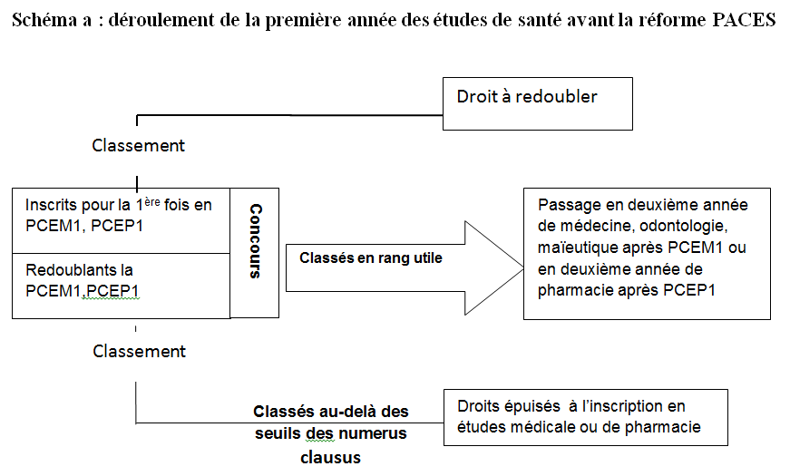

schéma b
